Detalhamento_Avarias
Detalhamento da Cobrança

Cliente | xxxx
Contrato: | xxxx

Placa: | xxxx |  | VALOR TOTAL
Modelo: | NOVA STRADA ENDURANCE CABINE PLUS 1.4 8V FLEX 2P C/AR |  | R$570.00
Cor:

1 | Pintura para-choque traseiro | Valor | R$320.00
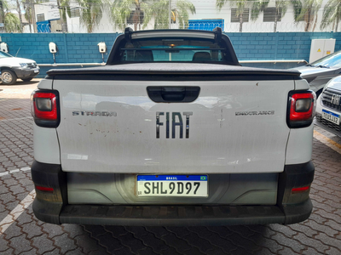

2 | AGENTE_IA-avaria - Emblema dianteiro faltando (reposição) | Valor | R$0.00
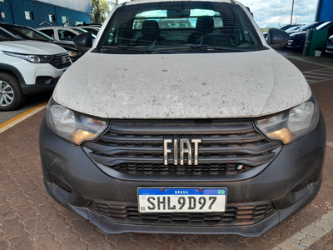

3 | Serviço higienização Interna |  | R$250.00
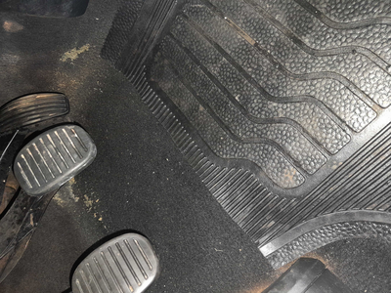

4 | PEÇA (cotação manual): emblema dianteiro — Item faltante detectado visualmente; revisar cobrança e cotar peça se aplicável. |  | R$0.00

